PEDIDO
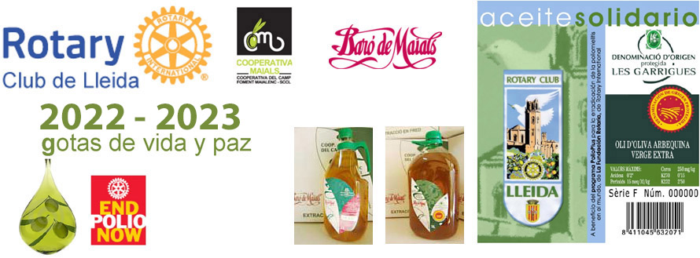
HOJA DE PEDIDO: Aceite Solidario del RC de Lleida. Campaña 2025 - 2026
 |  |  | NÚM PEDIDO

Aceite Solidario | Precio garrafa | Precio* | nº cajas | Importe
Aceite de oliva arbequina Virgen Extra, Baro de Maials, D.O. Les Garrigues Caja de 4 Garrafas x 5 Litros | 41.00 € | 164.00 € | 0 | 0.00 €
Aceite de oliva arbequina Virgen Extra, Baro de Maials, D.O. Les Garrigues Caja de 9 Garrafas x 2 Litros | 17.20 € | 154.80 € | 0 | 0.00 €
*IVA Incluido
PORTES
Envios a provincias de Cataluña INCLUIDO GRATIS
Resto España penínsular: CONSULTAR a rotary.lleida@rotary2202.org antes de hacer el pedido (aprox. 15€/caja)
Pedido mínimo 1 caja |  |  | TOTAL | 0

*Aportación a la Fundación Rotaria del 10% del importe del pedido para el programa END POLIO NOW.

Consultas (solo Whatsapp): 635 290 575 |  | e-mail PEDIDOS y CONSULTAS rotary.lleida@rotary2202.org

DATOS DE ENTREGA:
nombre y apellidos o razón social: |  |  |  | NIF / CIF:
dirección : |  |  |  | localidad:
província : |  |  |  | código postal:
email: |  |  |  | teléfono:
persona de contacto, horarios…

DATOS DE FACTURACIÓN (si son diferentes de la dirección de entrega):
nombre y apellidos o razón social: |  |  |  | NIF / CIF:
dirección : |  |  |  | localidad:
província: |  |  |  | código postal:
email: |  |  |  | teléfono:

Datos beneficiario puntos donación LFR:
Indicar nombre del rotario o del Club |  |  |  | Rotary ID

FORMA DE PAGO:
Transferencia bancaria o ingreso en la c./c. | ES54-2100-3822-4602-0000-2223 |  |  | TITULAR: Camp Foment Maialenc I Seccio De Credit S.C.C.L.
Concepto: AOVE ROTARY + Nombre y apellidos. Enviar JUSTIFICANTE DE PAGO junto con hoja de pedido a rotary.lleida@rotary2202.org

Plazo de entrega aprox. entre 5 y 10 dias, después de confirmar pago. Pedido mínimo 1 caja. Precios con IVA incluido.

